Sheet1
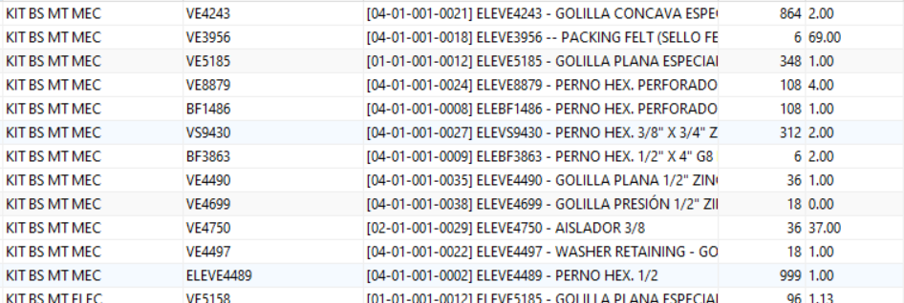
PRUEBA | PRUEBA | PRUEBA 1 | 1 | 1
PRUEBA | PRUEBA | PRUEBA 2 | 2 | 2
PRUEBA | PRUEBA | PRUEBA 3 | 3 | 3
PRUEBA | PRUEBA | PRUEBA 4 | 4 | 4
PRUEBA | PRUEBA | PRUEBA 5 | 5 | 5

